概略図
PMOD_1
PMOD_0
3.3V
GND
P3
P2
P1
P0
3.3V
GND
P3
P2
P1
P0

〇 | 〇 | 〇 | 〇 | 〇 | 〇 |  | 〇 | 〇 | ● | ● | ● | ●
〇 | 〇 | 〇 | 〇 | 〇 | 〇 |  | 〇 | 〇 | ● | ● | ● | ●
 |  |  |  |  |  | 基板
3.3V
GND
P7
P6
P5
P4
3.3V
GND
P7
P6
P5
P4

e7awg_hw

upl axi rw
(UDPポート : 16384)
DRAM

サンプルデータ
awg ctrl
(UDPポート : 16385)
AWG 0
出力波形データ 0
AXI4-Stream
・・・

AWG 7
出力波形データ 7
10GbE
AXI4-Stream
ディジタル出力
制御信号

digital out ctrl
(UDPポート : 16385)
digital out 0
16-bit ディジタル値 0
・・・

digital out 33
16-bit ディジタル値 33

ZCU111
10/100/1000 Mb
Ethernet
CPU
RF Data Converter
RF Data Converter
制御コマンド

外部スタートトリガ
AWG 0
DAC
Tile 0 Ch 0
PMOD 1
AWG
コントローラ

DAC
Tile 0 Ch 1
制御レジスタ
AWG 1
Python
プログラム
AWG 2
DAC
Tile 0 Ch 2


10 Gb
Ethernet
DAC
Tile 0 Ch 3
UDP/IP 通信
コントローラ
メモリアクセス
コントローラ
AWG 3

波形データ
制御レジスタ値
AWG 4
DAC
Tile 1 Ch 0

波形データ
DDR4
SDRAM
AWG 5
DAC
Tile 1 Ch 1

AWG 6
DAC
Tile 1 Ch 2

ディジタル出力
制御信号
AWG 7
DAC
Tile 1 Ch 3

ディジタル出力
コントローラ
ディジタル出力
モジュール 0
PMOD 0

制御レジスタ

状態遷移図
RESET
PAUSE

リセット完了
リセット開始
再開
一時停止

IDLE
WAVE GEN

ユーザ定義波形
出力完了

ユーザ定義波形
出力準備開始
ユーザ定義波形
出力開始

PRELOAD
READY
ユーザ定義波形
出力準備完了

RESET
PAUSE

リセット完了
リセット開始
再開
一時停止

IDLE
ACTIVE

ディジタル値
出力完了

ディジタル値
出力開始
ディジタル値
出力準備完了
PREPARE

ディジタル値
出力再スタート

ディジタル出力状態遷移
AWG 状態遷移

RESET
PAUSE
RESET
PAUSE

③
②
③
②
リセット完了
リセット開始
リセット完了
リセット開始
再開
一時停止
再開
一時停止
IDLE
ACTIVE
IDLE
WAVE GEN

ディジタル値
出力完了
ユーザ定義波形
出力完了
①
ディジタル値
出力準備完了
①
PREPARE
ユーザ定義波形
出力準備開始
ユーザ定義波形
出力開始
ディジタル値
出力開始

PRELOAD
READY
④
ディジタル値
出力再スタート
ユーザ定義波形
出力準備完了

DigitalOutCtrl.terminate_douts

DigitalOutCtrl.start_douts
or
AWG 波形出力開始

Idle
Prepare
(自動遷移)
Active

全ディジタル出力完了
DigitalOutCtrl.resume_douts
or
AWG 波形出力再開
DigitalOutCtrl.pause_douts
or
AWG 波形出力一時停止

DigitalOutCtrl.initialize

DigitalOutCtrl.restart_douts
or
AWG 波形出力開始
Pause

HBM
1ワード = 256 bits

 |  |  |  |  |  |  |  |  |  |  |  |  |  |  |  |  |  |  |  |  |  |  |  |  |  |  |  |  |  | メモリアドレス
255 |  | 224 |  | 223 |  | 192 |  | 191 |  | 160 |  | 159 |  |  | 128 |  | 127 |  |  |  | 96 | 95 | 64 | 63 | 32 | 31 |  | 0 |  | (Byte)
Q データ 3 |  |  |  | I データ 3 |  |  |  | Q データ 2 |  |  |  | I データ 2 |  |  |  |  | Q データ 1 |  |  |  |  | I データ 1 |  | Q データ 0 |  | I データ 0 |  |  | 0 | A
Q データ 7 |  |  |  | I データ 7 |  |  |  | Q データ 6 |  |  |  | I データ 6 |  |  |  |  | Q データ 5 |  |  |  |  | I データ 5 |  | Q データ 4 |  | I データ 4 |  |  | 1 | A+32 | 領域 | アドレス |  |  | サイズ (MBytes)
・・・ |  |  |  |  |  |  |  |  |  |  |  |  |  |  |  |  |  |  |  |  |  |  |  |  |  |  |  |  | ・・・ | ・・・ | AWG 0 波形データ | 0x0000_0000 | ～ | 0x1FFF_FFFF | 512
Q データ 4*m+3 |  |  |  | I データ 4*m+3 |  |  |  | Q データ 4*m+2 |  |  |  | I データ 4*m+2 |  |  |  |  | Q データ 4*m+1 |  |  |  |  | I データ 4*m+1 |  | Q データ 4*m |  | I データ 4*m |  |  | m | A+32*m | AWG 1 波形データ | 0x2000_0000 | ～ | 0x3FFF_FFFF | 512
 |  |  |  |  |  |  |  |  |  |  |  |  |  |  |  |  |  |  |  |  |  |  |  |  |  |  |  |  |  |  | AWG 2 波形データ | 0x4000_0000 | ～ | 0x5FFF_FFFF | 512
 |  |  |  |  |  |  |  |  |  |  |  |  |  |  |  |  |  |  |  |  |  |  |  |  |  |  |  |  |  |  | AWG 3 波形データ | 0x6000_0000 | ～ | 0x7FFF_FFFF | 512
 |  |  |  |  |  |  |  |  |  |  |  | 31 |  | 30 |  |  | 23 | 22 |  |  |  |  | 0 |  |  |  |  |  |  |  | AWG 4 波形データ | 0x8000_0000 | ～ | 0x9FEF_FFFF | 512
 |  |  |  |  |  |  |  |  |  |  |  | 符号 |  | 指数部 |  |  |  | 仮数部 |  |  |  |  |  |  |  |  |  |  |  |  | AWG 5 波形データ | 0xA000_0000 | ～ | 0xBFFF_FFFF | 512
 |  |  |  |  |  |  |  |  |  |  |  |  |  |  |  | 単精度浮動小数点数 |  |  |  |  |  |  |  |  |  |  |  |  |  |  | AWG 6 波形データ | 0xC000_0000 | ～ | 0xDFFF_FFFF | 512
 |  |  |  |  |  |  |  |  |  |  |  |  |  |  |  |  |  |  |  |  |  |  |  |  |  |  |  |  |  |  | AWG 7 波形データ | 0xE000_0000 | ～ | 0xFFFF_FFFF | 512

1ワード = 512 bits

 |  |  |  |  |  |  |  |  |  |  |  |  |  |  |  |  |  |  |  |  |  |  |  |  |  |  | メモリアドレス
511 |  | 496 |  | 495 |  | 480 |  |  |  |  |  | 63 |  |  |  | 48 | 47 |  |  |  | 32 | 31 | 16 | 15 | 0 |  | (Byte)
Q データ 15 |  |  |  | I データ 15 |  |  |  | ・・・ |  |  |  | Q データ 1 |  |  |  |  | I データ 1 |  |  |  |  | Q データ 0 |  | I データ 0 |  | 0 | A
Q データ 31 |  |  |  | I データ 31 |  |  |  | ・・・ |  |  |  | Q データ 17 |  |  |  |  | I データ 17 |  |  |  |  | Q データ 16 |  | I データ 16 |  | 1 | A+64
・・・ |  |  |  |  |  |  |  |  |  |  |  |  |  |  |  |  |  |  |  |  |  |  |  |  |  | ・・・ | ・・・
Q データ 16*m+15 |  |  |  | I データ 16*m+15 |  |  |  | ・・・ |  |  |  | Q データ 16*m+1 |  |  |  |  | I データ 16*m+1 |  |  |  |  | Q データ 16*m |  | I データ 16*m |  | m | A+64*m

 |  |  |  |  |  |  |  |  |  |  | 15 |  |  |  |  |  | 0
 |  |  |  |  |  |  |  |  |  |  | MSB |  |  |  |  | LSB
 |  |  |  |  |  |  |  |  |  |  | 符号付整数

1ワード = 256 bits

 |  |  |  |  |  |  |  |  |  |  |  |  |  |  |  |  |  |  |  |  |  | メモリアドレス
255 |  |  | 254 |  |  |  |  |  | 3 |  |  |  | 2 | 1 |  |  |  |  | 0 |  |  | (Byte)
四値化結果 127 |  |  |  |  | ・・・ |  |  |  | 四値化結果 1 |  |  |  |  | 四値化結果 0 |  |  |  |  |  | 0 |  | A
四値化結果 255 |  |  |  |  | ・・・ |  |  |  | 四値化結果 129 |  |  |  |  | 四値化結果 128 |  |  |  |  |  | 1 |  | A+32
・・・ |  |  |  |  |  |  |  |  |  |  |  |  |  |  |  |  |  |  |  | ・・・ |  | ・・・
四値化結果 128*m + 127 |  |  |  |  | ・・・ |  |  |  | 四値化結果 128*m + 1 |  |  |  |  | 四値化結果 128*m |  |  |  |  |  | m |  | A+32*m

 |  |  |  |  |  |  |  | 1 |  |  |  |  |  | 0
 |  |  |  |  |  |  |  | MSB |  |  |  |  | LSB
 |  |  |  |  |  |  |  | 符号無し整数
1ワード = 512 bits
 |  |  |  |  |  |  | メモリアドレス
 |  |  |  |  |  |  | (Byte)
 |  | ワード 0 |  |  |  |  | 0x0
4 GBytes
 |  | ワード 1 |  |  |  |  | 0x40
 |  | ワード 2 |  |  |  |  | 0x80
 |  | ・・・ |  |  |  |  | ・・・
 |  | ワード 67108863 |  |  |  |  | 0xFFFF_FFC0

 | 領域 |  |  |  |  |  | アドレス |  |  |  |  |  |  |  |  |  |  | サイズ (MBytes)
 | AWG 0 波形データ |  |  |  |  |  | 0x0000_0000 |  |  |  | ～ | 0x1FFF_FFFF |  |  |  |  |  | 512
 | AWG 1 波形データ |  |  |  |  |  | 0x2000_0000 |  |  |  | ～ | 0x3FFF_FFFF |  |  |  |  |  | 512
 | AWG 2 波形データ |  |  |  |  |  | 0x4000_0000 |  |  |  | ～ | 0x5FFF_FFFF |  |  |  |  |  | 512
 | AWG 3 波形データ |  |  |  |  |  | 0x6000_0000 |  |  |  | ～ | 0x7FFF_FFFF |  |  |  |  |  | 512
 | AWG 4 波形データ |  |  |  |  |  | 0x8000_0000 |  |  |  | ～ | 0x9FEF_FFFF |  |  |  |  |  | 512
 | AWG 5 波形データ |  |  |  |  |  | 0xA000_0000 |  |  |  | ～ | 0xBFFF_FFFF |  |  |  |  |  | 512
 | AWG 6 波形データ |  |  |  |  |  | 0xC000_0000 |  |  |  | ～ | 0xDFFF_FFFF |  |  |  |  |  | 512
 | AWG 7 波形データ |  |  |  |  |  | 0xE000_0000 |  |  |  | ～ | 0xFFFF_FFFF |  |  |  |  |  | 512

ユーザ定義波形
ユーザ定義波形

 |  |  | wait word |  |  | 波形サイクル |  |  | 波形サイクル |  |  |  | ・・・ |  |  | 波形サイクル

時間

wait word

 |  |  | S0 |  | S1 |  | ・・・ |  |  | S7 |  |  | ・・・ |  |  | S8n+0 |  |  | S8n+1 |  | ・・・ |  | S8n+7

最小単位 8 サンプル (= 1 AWG ワード)
(I 値, Q 値) = (0, 0)

時間

波形サイクル

 |  |  | 波形パート |  |  | ポストブランク

時間

波形パート

 |  |  | S0 |  | S1 |  | ・・・ |  |  | S511 |  |  | ・・・ |  |  | S512n+0 |  |  | S512n+1 |  | ・・・ |  | S512n+511

最小単位 512 サンプル (= 64 AWG ワード)
 |  |  |  |  |  |  |  |  |  |  |  |  |  |  |  |  | I データ |  |  | Q データ

16-bit 符号付整数

時間

ポストブランク

 |  |  | S0 |  | S1 |  | ・・・ |  |  | S7 |  |  | ・・・ |  |  | S8n+0 |  |  | S8n+1 |  | ・・・ |  | S8n+7

最小単位 8 サンプル (= 1 AWG ワード)
(I 値, Q 値) = (0, 0)

時間

時間

1.44676 [us]
2.17014 [us]
2.89352 [us]

 |  |  | 出力値 (0x01) |  |  |  | 出力値 (0x02) |  |  |  |  |  |  | 出力値 (0x04)

時間

4 [s]
4 [s]

パターン 1 |  |  | 出力値 (0x01) |  | 出力値 (0x02)

時間

4 [s]
4 [s]
4 [s]

パターン 2 |  |  | 出力値 (0x03) |  | 出力値 (0x02) |  | 出力値 (0x01)

時間

ユーザ定義波形

wait word
波形チャンク 0
波形チャンク 1
波形チャンク 1
波形チャンク 0
波形チャンク 1
波形チャンク 1

 |  | 0 データ (10 AWG ワード) |  |  | samples_0 |  |  | samples_1 |  |  |  | 0 データ (3 AWG ワード) |  |  | samples_1 |  |  |  | 0 データ (3 AWG ワード) |  |  | samples_0 |  | samples_1 | 0 データ (3 AWG ワード) | samples_1 | 0 データ (3 AWG ワード)

波形シーケンス
波形シーケンス

t₀ [sec]
t₁ [sec]
t₂ [sec]
t_{n} [sec]

 | ディジタル値 0 |  |  | ディジタル値 1 |  |  |  |  |  |  | ディジタル値 2 |  |  |  |  | ・・・ |  | ディジタル値 N

時間

オシロ
10Gb Ethernet
10.0.0.16/24
PC
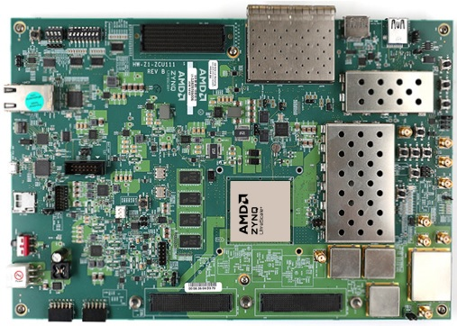

10/100/1000Mb
Ethernet

192.168.1.3/24

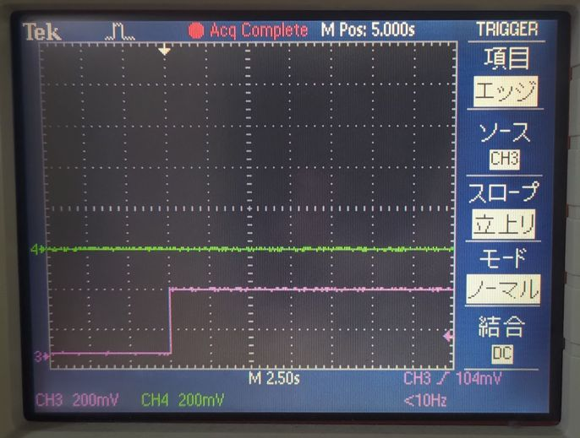


デフォルト値
0x00
パターン1
0x01
パターン1
0x01
パターン1
0x02
デフォルト値
0x00

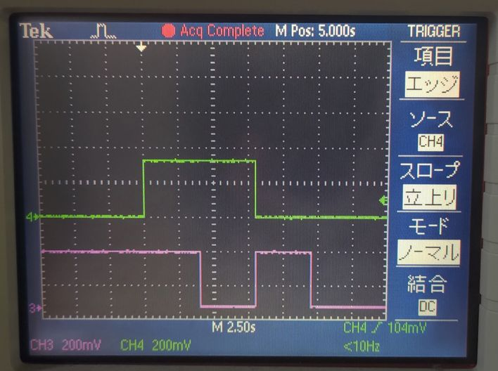
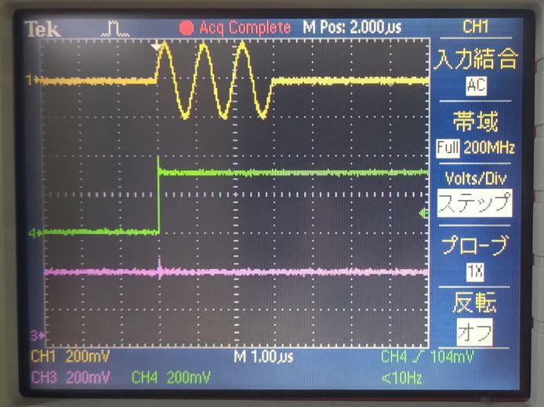

パターン1
0x01
パターン2
デフォルト値
0x00
0x03
0x02
0x01

パターン1
0x01
パターン2
0x03

DAC228_T0_CH0
オシロスコープ
DAC228_T0_CH0
オシロスコープ
AWG 0
AWG 0
DAC228_T0_CH1
DAC228_T0_CH1
AWG 1
AWG 1
DAC228_T0_CH2
DAC228_T0_CH2
AWG 2
AWG 2
DAC228_T0_CH3
DAC228_T0_CH3
AWG 3
AWG 3
DAC228_T1_CH0
AWG 4
DAC228_T1_CH1
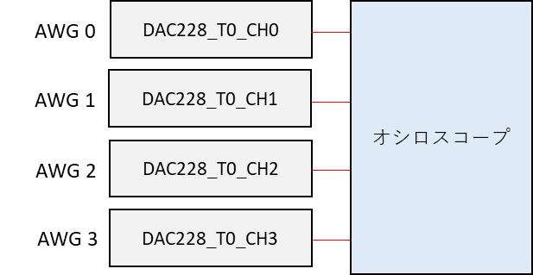
AWG 5
DAC228_T1_CH2
AWG 6

AWG 7
DAC228_T1_CH3

ディジタル出力モジュール 0
PMOD 0

DAC228_T0_CH0
オシロスコープ
AWG 0
DAC228_T0_CH1
AWG 1
PMOD 0
ディジタル出力モジュール 0

